パスを選んる
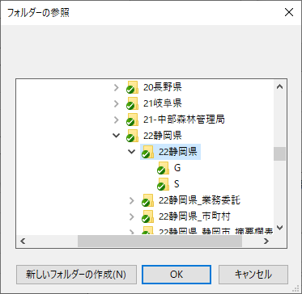
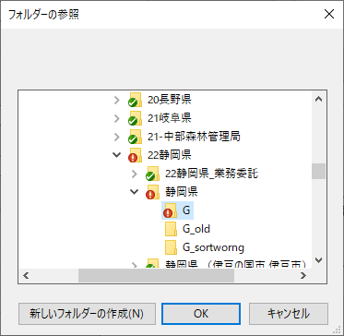
パスを選んる

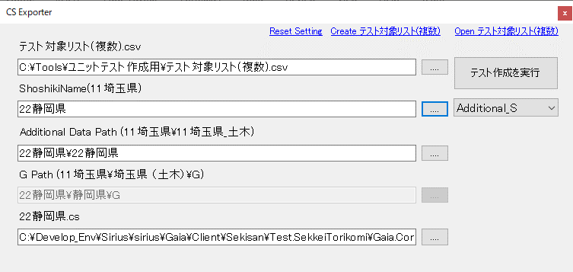
①
②
③
④

 | ①テスト対象リスト(複数).csv

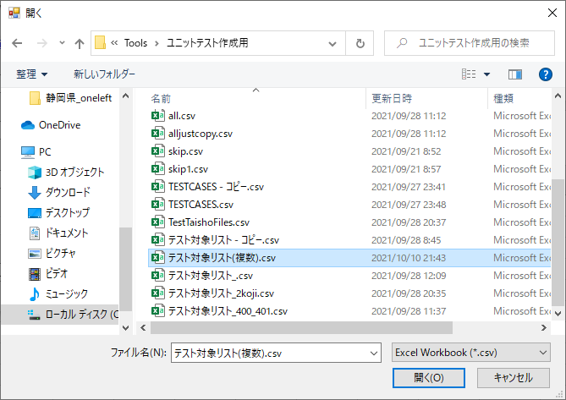

 | ②ShoshikiName

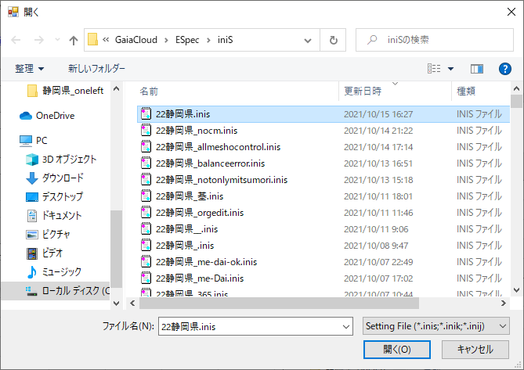

 | ③Additional Data Path | ④G Path
 |  | ※Gまで

TorikomiTest_S と _TorikomiKoji_
TorikomiTest_S (S) と _TorikomiKoji_ (SS)

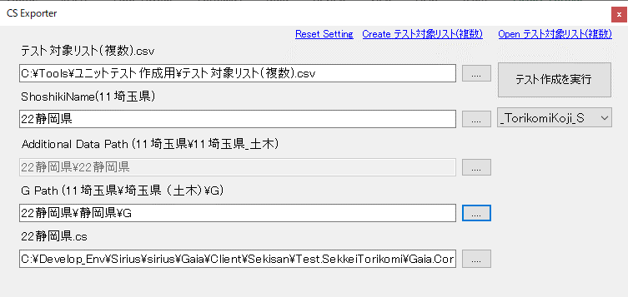

 | テスト名 | 取込ファイル(フルパス)
 | 22_静岡県_01 | C:\設計書\22静岡県\静岡県\2013年01月対応\静岡県\20120611サポート早川さん\2012-10053-ks.pdf

